Hoja 1
PAGOS | MOTO | MODELO | MARCA | PLACA | MOVIL | PRECIO | INICIAL | 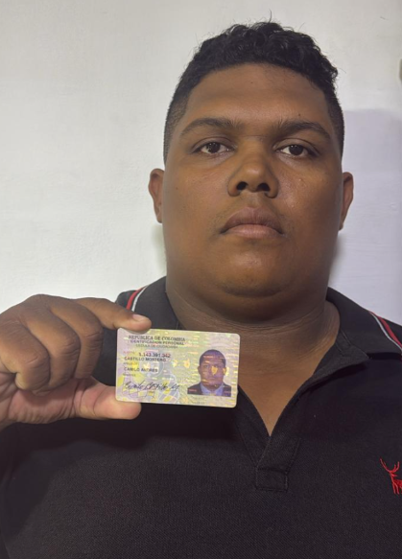
A219782G | BERA | 2027 | BRS | FPZ33I | 67B | $6,000,000.00 | $800,000.00

COSTO -INICIAL | INTERES | COSTO NETO | MESES | MESUAL | QUINCENAL | SEMANAL | DIARIO
$5,200,000.00 | $3.18 | 16,530,800.00 | 26 | $635,800.00 | $317,900.00 | $158,950.00 | $26,491.67
NOMBRES | APELLIDO | CEDULA | NACIONALIDAD | NUMERO |  | Traspaso de propiedad | DEUDA DE SEMANA
CAMILO ANDRES | CASTILLO MONTERO | 1,143,391,342 | COLOMBIANA | 319 7989978 | SOAT | FIRMA
 |  |  |  |  |  |  | MESES
SALDO ACTUAL PAGADO |  | DEUDA A PAGAR |  | DEUDA TOTAL. |  | DEUDA ADQUIRIDA
837,100 |  | 15,693,700.00 |  | 15,693,700.00 |  |  | 1

RENTAL MOTORS S.A.S

FECHA | ABONO | FECHA | ABONO | ABONO | ABONO | FECHA
28/04/2026 | entrega de moto | 04/05/2026 | 11/05/2026 | $317,900 |  |  | $519,200 | 1
28/04/2026 | entrega de moto | 05/05/2026 | 12/05/2026
29/04/2026 | $159,000 | 06/05/2026 | 13/05/2026
30/04/2026 |  | 07/05/2026 | 14/05/2026
01/05/2026 |  | 08/05/2026 | 15/05/2026
02/05/2026 | $42,300 | 09/05/2026 | 16/05/2026 |  |  |  |  | 1
 | 201,300.00 |  |  | $317,900.00 | $0.00

FECHA | ABONO | ABONO | ABONO | FECHA | ABONO | FECHA
18/05/2026 | 25/05/2026 | $317,900 | 01/06/2026 | 08/06/2026 |  |  | $317,900 | 2
19/05/2026 | 26/05/2026 |  | 02/06/2026 | 09/06/2026
20/05/2026 | 27/05/2026 |  | 03/06/2026 | 10/06/2026
21/05/2026 | 28/05/2026 |  | 04/06/2026 | 11/06/2026
22/05/2026 | 29/05/2026 |  | 05/06/2026 | 12/06/2026
23/05/2026 | 30/05/2026 |  | 06/06/2026 | 13/06/2026
 |  | 317,900.00 |  |  | $0.00

FECHA | ABONO | FECHA | ABONO | FECHA | ABONO | FECHA
15/06/2026 | 22/06/2026 |  | 29/06/2026 | 06/07/2026 |  |  | $0 | 3
16/06/2026 | 23/06/2026 |  | 30/06/2026 | 07/07/2026
17/06/2026 | 24/06/2026 |  | 01/07/2026 | 08/07/2026
18/06/2026 | 25/06/2026 |  | 02/07/2026 | 09/07/2026
19/06/2026 | 26/06/2026 |  | 03/07/2026 | 10/07/2026
20/06/2026 | 27/06/2026 |  | 04/07/2026 | 11/07/2026
 |  | 0.00 |  |  | $0.00

